lista_przewodów
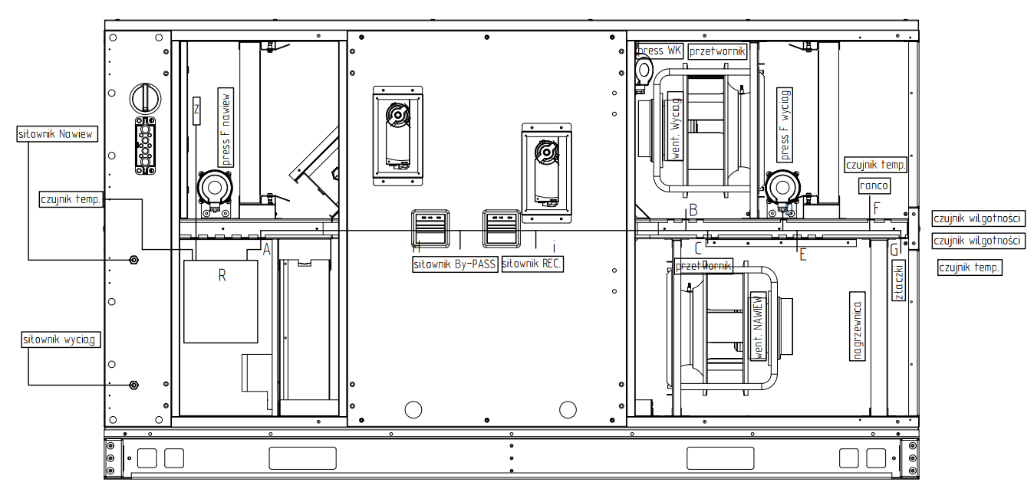
Druk |  |  |  |  |  |  |  | Dane
 |  |  |  |  |  |  |  | grupa | pole wyboru
 |  | Lista przewodów do C | 65555 |  |  | Podsumowanie |  | wlk | BS-C-H-2
 | lp | element | wlk | Typ kabla | Suma, m | Typ kabla | Suma, m | konfiguracja | DB+Matka
 | 1 | Czujnik temperatury wyciąg | BS-C-H-2 | 3x1mm | 2.3 | 2x1mm | 6.8 | Nagrzewnica | Wodna
 | 2 | Czunik wilgotności Nawiew na przewodzie | BS-C-H-2 | 3x1mm | 4.7 | 3x1,5mm | 3.8 | Wentylator NW | 2 x GR25C 0,5 kW (0,78kW)
 | 3 | Siłownik przepustnicy Wyciąg (wlot) | BS-C-H-2 | 3x2mm | 1.9 | 3x1mm | 10.5 | Wentylator W | GR25C 0,5 kW (0,78kW)
 | 4 | Siłownik przepustnicy By-PASS | BS-C-H-2 | 3x2mm | 1.2 | 3x2mm | 4.7 | Przepustnica na Wyciągu | Na wlocie
 | 5 | Siłownik przepustnicy Recyrkulacja | BS-C-H-2 | 3x2mm | 1.6 | 6x1mm | 3.8 | Recyrkulacja | Zamontować
 | 6 | Presostat filtra Nawiew | BS-C-H-2 | 2x1mm | 0.6 |  |  | Presostat Filra | Zamontować
 | 7 | Presostat filtra Wyciąg | BS-C-H-2 | 2x1mm | 2.1 |  |  | Presostat Wymiennika | Zamontować
 | 8 | Presostat Krzyżowy | BS-C-H-2 | 2x1mm | 1.8 |  |  | Przetwornik ciśnienia went. | Zamontować
 | 9 | Przetwornik ciśnienia went, Nawiew | BS-C-H-2 | 3x1mm | 1.6
 | 10 | Przetwornik ciśnienia went, Wyciąg | BS-C-H-2 | 3x1mm | 1.9
 | 11 | Sygnal sterowania went. nawiew | BS-C-H-2 | 6x1mm | 1.9
 | 12 | Sygnal sterowania went. wyciąg | BS-C-H-2 | 6x1mm | 1.9
 | 13 | Zasilanie wentylatora nawiew | BS-C-H-2 | 3x1,5mm | 1.9
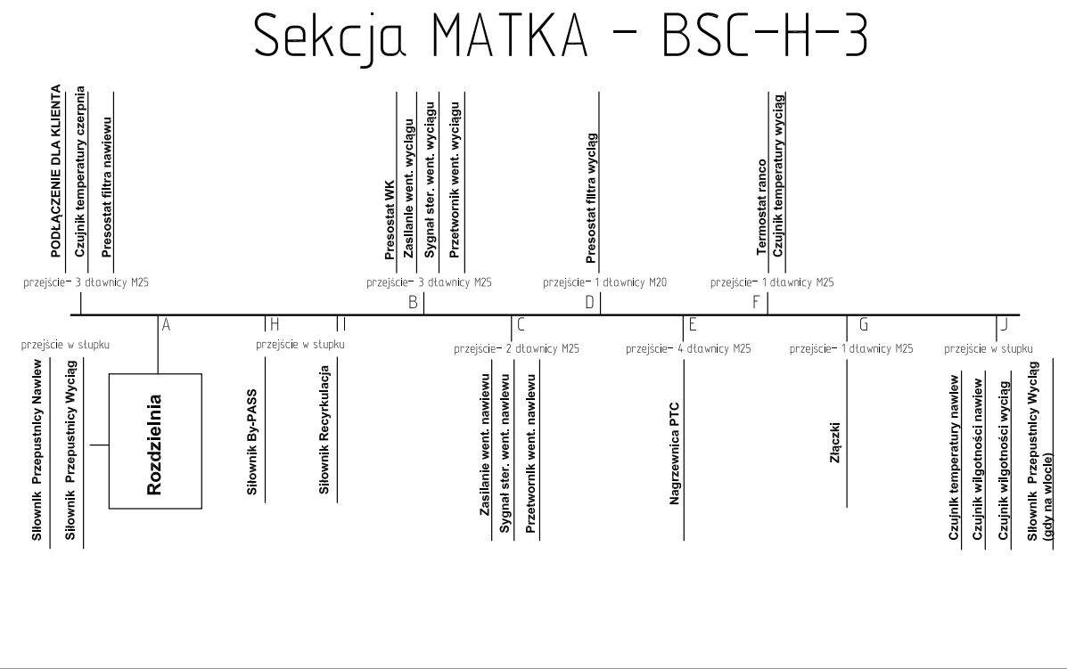
 | 14 | Zasilanie wentylatora wyciąg | BS-C-H-2 | 3x1,5mm | 1.9
 | 15 | Termostat | BS-C-H-2 | 2x1mm | 2.3

Tabeli
lp | element | grupa | Pole wyboru | wlk | index | Rozdzielnia (A) - wyjscie z koryta (n), m | wyjscie z koryta - element, mm | zapas IN, mm | zapas OUT, mm | Typ kabla | Suma, m | wymiary matki |  |  |  |  | nitka | element | typ kabla | wlk | wlk | Po długości | mm | Po szerekości | mm | Po wysokości | mm | LP | L [mm] | B [mm] | H [mm]
1 | Czujnik temperatury czerpnia | konfiguracja | Matka ; Matka+CH ; Matka+satelitka nietypowa | BS-C-H-2 | - | 0.0 | 563 | 150 | 150 | 3x1mm | 0.9 | B | H |  |  |  | Wlot nawiewu | Czujnik temperatury czerpnia |  | BS-C-H-1 | BS-C-H-1 | AR | 340 | B/2 | 350 | H petra | 213 | BS-C-H-1 | 1750 | 600 | 800
2 | Czujnik temperatury nawiewu | konfiguracja | Matka ; Matka+DB | BS-C-H-2 | AG | 1.5 | 563 | 150 | 150 | 3x2mm | 2.4 | 800 | 1000 |  |  |  | Wylot nawiewu | Czujnik temperatury nawiewu |  | BS-C-H-2 | BS-C-H-1 | AB | 1000 | B obsługa | 100 |  |  | BS-C-H-2 | 1950 | 800 | 1000
3 | Czujnik temperatury wyciąg | konfiguracja | Matka ; Matka+CH ; Matka+satelitka nietypowa ; Matka+DB ; Matka+DB+CH | BS-C-H-2 | AF | 1.4 | 563 | 150 | 150 | 3x1mm | 2.3 |  |  |  |  |  | Wlot wyciągu | Czujnik temperatury wyciąg |  | BS-C-H-3 | BS-C-H-1 | AC | 1055 |  |  |  |  | BS-C-H-3 | 1950 | 1200 | 1000
4 | Czunik wilgotności Nawiew na przewodzie | konfiguracja | Matka ; Matka+CH ; Matka+DB ; Matka+DB+CH | BS-C-H-2 | AG | 1.5 | 3000 | 150 |  | 3x1mm | 4.7 |  |  |  |  |  | Wylot wyciągu | Czujnik temperatury Nawiew na przewodzie |  | BS-C-H-4 | BS-C-H-1 | AD | 1235 |  |  |  |  | BS-C-H-4 | 2450 | 1200 | 1200
5 | Czunik wilgotności Wyciąg na przewodzie | konfiguracja |  | BS-C-H-2 | AG | 1.5 | 3000 | 150 |  | 3x1mm | 4.7 |  |  |  |  |  | Wentylator nawiew | Czujnik temperatury Wyciąg na przewodzie |  | BS-C-H-5 | BS-C-H-1 | AE | 1270 |  |  |  |  | BS-C-H-5 | 2450 | 1400 | 1200
6 | Siłownik przepustnicy Nawiew | konfiguracja | Matka;Matka+CH;Matka+satelitka nietypowa | BS-C-H-2 | - | 0.0 |  |  |  | 3x2mm | 0.0 | konfiguracja | Nagrzewnica | Wentylator | Przepustnica na Wyciągu | Brak/Zam. | Wentylator wyciąg | Czunik wilgotności Nawiew na przewodzie |  | BS-C-H-6 | BS-C-H-1 | AF | 1445 |  |  |  |  | BS-C-H-6 | 2600 | 1600 | 1410
7 | Siłownik przepustnicy Wyciąg (wylot) | Przepustnica na Wyciągu | Na wylocie | BS-C-H-2 | AG | 1.5 |  | 150 | 150 | 3x2mm | 1.8 | Matka | Brak | GR20V | Na wlocie | Brak | Nagrzewnica | Czunik wilgotności Wyciąg na przewodzie |  | BS-C-H-7 | BS-C-H-1 | AG | 1520 |  |  |  |  | BS-C-H-7 | 2850 | 1600 | 1800
8 | Siłownik przepustnicy Wyciąg (wlot) | Przepustnica na Wyciągu | Na wlocie | BS-C-H-2 | AG | 1.5 |  | 150 | 200 | 3x2mm | 1.9 | Matka+CH | Wodna | GR25C 0,5 kW (0,78kW) | Na wylocie | Zamontować | Złączki | Siłownik przepustnicy Nawiew |  |  | BS-C-H-1 | RZ | 900
9 | Siłownik przepustnicy By-PASS | standard |  | BS-C-H-2 | AH | 0.3 | 563 | 150 | 150 | 3x2mm | 1.2 | Matka+satelitka nietypowa | PTC 3 kw | 2 x GR25C 0,5 kW (0,78kW) |  |  |  | Siłownik przepustnicy Wyciąg (wylot) |  |  | BS-C-H-1 | AH | 330
10 | Siłownik przepustnicy Recyrkulacja | Recyrkulacja | Zamontować | BS-C-H-2 | AI | 0.7 | 563 | 150 | 150 | 3x2mm | 1.6 | Matka+DB | PTC 6 kw | GR28C 0,78 kW |  |  |  | Siłownik przepustnicy Wyciąg (wlot) |  |  | BS-C-H-1 | AI | 730
11 | Presostat filtra Nawiew | Presostat Filra | Zamontować | BS-C-H-2 | - | 0.0 | 313 | 150 | 150 | 2x1mm | 0.6 | Matka+DB+CH | PTC 9 kw | GR31C 0,78 kW |  |  |  | Siłownik przepustnicy By-PASS |  |  | BS-C-H-1 | - | 0
12 | Presostat filtra Wyciąg | Presostat Filra | Zamontować | BS-C-H-2 | AD | 1.2 | 563 | 150 | 150 | 2x1mm | 2.1 | Matka+DB+satelitka nietypowa | PTC 12 kw | GR31C 1,35 kW |  |  |  | Siłownik przepustnicy Recyrkulacja |  |  | BS-C-H-2 | AR | 340
13 | Presostat Krzyżowy | Presostat Wymiennika | Zamontować | BS-C-H-2 | AB | 1.0 | 500 | 150 | 150 | 2x1mm | 1.8 | DB+Matka | PTC 15 kw | GR31C 2,5 kW |  |  |  | Presostat filtra Nawiew |  |  | BS-C-H-2 | AB | 1000
14 | Przetwornik ciśnienia went, Nawiew | Przetwornik ciśnienia went. | Zamontować | BS-C-H-2 | AB | 1.0 | 300 | 150 | 150 | 3x1mm | 1.6 | DB+Matka+CH | PTC 18 kw | 2 x GR31C 1,35 kW |  |  |  | Presostat filtra Wyciąg |  |  | BS-C-H-2 | AC | 1055
15 | Przetwornik ciśnienia went, Wyciąg | Przetwornik ciśnienia went. | Zamontować | BS-C-H-2 | AC | 1.1 | 563 | 150 | 150 | 3x1mm | 1.9 | DB+Matka+BD | PTC T12+T9 kw | 2 x GR31C 2,5 kW |  |  |  | Presostat Krzyżowy |  |  | BS-C-H-2 | AD | 1235
16 | Sygnal sterowania went. nawiew | Wentylator NW | GR20V ; GR25C 0,5 kW (0,78kW) ; 2 x GR25C 0,5 kW (0,78kW) ; GR28C 0,78 kW ; GR31C 0,78 kW ; GR31C 1,35 kW ; GR31C 2,5 kW ; 2 x GR31C 1,35 kW ; 2 x GR31C 2,5 kW ; GR40C 3,9 kW ; GR50C 3,5 kW ; GR50C 5,4 kW | BS-C-H-2 | AC | 1.1 | 563 | 150 | 150 | 6x1mm | 1.9 | DB+Matka+BD+CH | PTC T12+T12 kw | GR40C 3,9 kW |  |  |  | Przetwornik ciśnienia went, Nawiew |  |  | BS-C-H-2 | AE | 1270
17 | Sygnal sterowania went. wyciąg | Wentylator W | GR20V;GR25C 0,5 kW (0,78kW);2 x GR25C 0,5 kW (0,78kW);GR28C 0,78 kW;GR31C 0,78 kW;GR31C 1,35 kW;GR31C 2,5 kW;2 x GR31C 1,35 kW;2 x GR31C 2,5 kW;GR40C 3,9 kW;GR50C 3,5 kW;GR50C 5,4 kW | BS-C-H-2 | AB | 1.0 | 563 | 150 | 150 | 6x1mm | 1.9 |  | PTC T15+T12 kw | GR50C 3,5 kW |  |  |  | Przetwornik ciśnienia went, Wyciąg |  |  | BS-C-H-2 | AF | 1445
18 | Zasilanie wentylatora nawiew | Wentylator NW | GR20V | BS-C-H-2 | AC | 1.1 | 563 | 150 | 150 | 3x1,5mm | 1.9 |  | PTC T15+T15 kw | GR50C 5,4 kW |  |  |  | Zasilanie wentylatora nawiew |  |  | BS-C-H-2 | AG | 1520
19 | Zasilanie wentylatora nawiew | Wentylator NW | GR25C 0,5 kW (0,78kW) | BS-C-H-2 | AC | 1.1 | 563 | 150 | 150 | 3x1,5mm | 1.9 |  | PTC T12+T12+T9 kw |  |  |  |  | Sygnal sterowania went. nawiew |  |  | BS-C-H-2 | RZ | 900
20 | Zasilanie wentylatora nawiew | Wentylator NW | 2xGR25C 0,5 kW (0,78kW) | BS-C-H-2 | AC | 1.1 | 563 | 150 | 150 | 3x1,5mm | 1.9 |  | PTC T12+T12+T12 kw |  |  |  |  | Zasilanie wentylatora wyciąg |  |  | BS-C-H-2 | AH | 330
21 | Zasilanie wentylatora nawiew | Wentylator NW | GR28C 0,78 kW | BS-C-H-2 | AC | 1.1 | 563 | 150 | 150 | 3x1,5mm | 1.9 |  | PTC T15+T12+T12 kw |  |  |  |  | Sygnal sterowania went. wyciąg |  |  | BS-C-H-2 | AI | 730
22 | Zasilanie wentylatora nawiew | Wentylator NW | GR31C 0,78 kW | BS-C-H-2 | AC | 1.1 | 563 | 150 | 150 | 3x1,5mm | 1.9 |  |  |  |  |  |  | Nagrzewnica PTC |  |  | BS-C-H-2 | - | 0
23 | Zasilanie wentylatora nawiew | Wentylator NW | GR31C 1,35 kW | BS-C-H-2 | AC | 1.1 | 563 | 150 | 150 | 4x1,5mm | 1.9 |  |  |  |  |  |  | Złączki wlot nawiewu |  |  | BS-C-H-3 | AR | 340
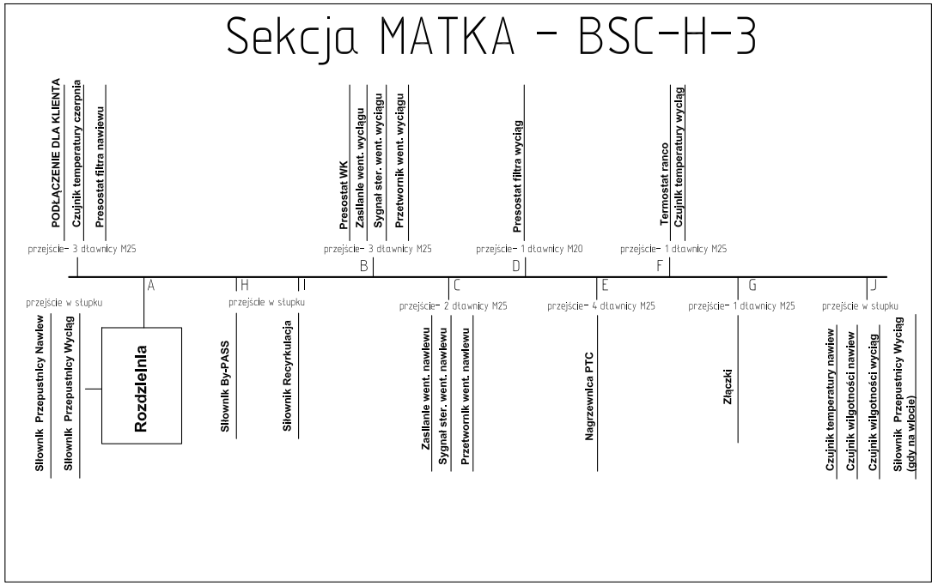
24 | Zasilanie wentylatora nawiew | Wentylator NW | GR31C 2,5 kW | BS-C-H-2 | AC | 1.1 | 563 | 150 | 150 | 4x1,5mm | 1.9 |  |  |  |  |  |  | Złączki wylot nawiewu |  |  | BS-C-H-3 | AB | 1000
25 | Zasilanie wentylatora nawiew 1 | Wentylator NW | 2 x GR31C 1,35 kW | BS-C-H-2 | AC | 1.1 | 563 | 150 | 150 | 4x1,5mm | 1.9 |  |  |  |  |  |  | Termostat |  |  | BS-C-H-3 | AC | 1055
26 | Zasilanie wentylatora nawiew 2 | Wentylator NW | 2 x GR31C 1,35 kW | BS-C-H-2 | AC | 1.1 | 563 | 150 | 150 | 4x1,5mm | 1.9 |  |  |  |  |  |  |  |  |  | BS-C-H-3 | AD | 1235
27 | Zasilanie wentylatora nawiew | Wentylator NW | 2 x GR31C 2,5 kW | BS-C-H-2 | AC | 1.1 | 563 | 150 | 150 | 4x1,5mm | 1.9 |  |  |  |  |  |  |  |  |  | BS-C-H-3 | AE | 1270
28 | Zasilanie wentylatora nawiew | Wentylator NW | GR40C 3,9 kW | BS-C-H-2 | AC | 1.1 | 563 | 150 | 150 | 4x2,5mm | 1.9 |  |  |  |  |  |  |  |  |  | BS-C-H-3 | AF | 1445
29 | Zasilanie wentylatora nawiew | Wentylator NW | GR50C 3,5 kW | BS-C-H-2 | AC | 1.1 | 563 | 150 | 150 | 4x1,5mm | 1.9 |  |  |  |  |  |  |  |  |  | BS-C-H-3 | AG | 1520
30 | Zasilanie wentylatora nawiew | Wentylator NW | GR50C 5,4 kW | BS-C-H-2 | AC | 1.1 | 563 | 150 | 150 | 4x2,5mm | 1.9 |  |  |  |  |  |  |  |  |  | BS-C-H-3 | RZ | 900
31 | Zasilanie wentylatora wyciąg | Wentylator W | GR20V | BS-C-H-2 | AB | 1.0 | 563 | 150 | 150 | 3x1,5mm | 1.9 |  |  |  |  |  |  |  |  |  | BS-C-H-3 | AH | 330
32 | Zasilanie wentylatora wyciąg | Wentylator W | GR25C 0,5 kW (0,78kW) | BS-C-H-2 | AB | 1.0 | 563 | 150 | 150 | 3x1,5mm | 1.9 |  |  |  |  |  |  |  |  |  | BS-C-H-3 | AI | 730
33 | Zasilanie wentylatora wyciąg | Wentylator W | 2 x GR25C 0,5 kW (0,78kW) | BS-C-H-2 | AB | 1.0 | 563 | 150 | 150 | 3x1,5mm | 1.9 |  |  |  |  |  |  |  |  |  | BS-C-H-3 | - | 0
34 | Zasilanie wentylatora wyciąg | Wentylator W | GR28C 0,78 kW | BS-C-H-2 | AB | 1.0 | 563 | 150 | 150 | 3x1,5mm | 1.9 |  |  |  |  |  |  |  |  |  | BS-C-H-3 | AR | 340
35 | Zasilanie wentylatora wyciąg | Wentylator W | GR31C 0,78 kW | BS-C-H-2 | AB | 1.0 | 563 | 150 | 150 | 3x1,5mm | 1.9 |  |  |  |  |  |  |  |  |  | BS-C-H-3 | AB | 1000
36 | Zasilanie wentylatora wyciąg | Wentylator W | GR31C 1,35 kW | BS-C-H-2 | AB | 1.0 | 563 | 150 | 150 | 4x1,5mm | 1.9 |  |  |  |  |  |  |  |  |  | BS-C-H-4 | AC | 1055
37 | Zasilanie wentylatora wyciąg | Wentylator W | GR31C 2,5 kW | BS-C-H-2 | AB | 1.0 | 563 | 150 | 150 | 4x1,5mm | 1.9 |  |  |  |  |  |  |  |  |  | BS-C-H-4 | AD | 1235
38 | Zasilanie wentylatora wyciąg | Wentylator W | 2 x GR31C 1,35 kW | BS-C-H-2 | AB | 1.0 | 563 | 150 | 150 | 4x1,5mm | 1.9 |  |  |  |  |  |  |  |  |  | BS-C-H-4 | AE | 1270
39 | Zasilanie wentylatora wyciąg | Wentylator W | 2 x GR31C 2,5 kW | BS-C-H-2 | AB | 1.0 | 563 | 150 | 150 | 4x1,5mm | 1.9 |  |  |  |  |  |  |  |  |  | BS-C-H-4 | AF | 1445
40 | Zasilanie wentylatora wyciąg | Wentylator W | GR40C 3,9 kW | BS-C-H-2 | AB | 1.0 | 563 | 150 | 150 | 4x2,5mm | 1.9 |  |  |  |  |  |  |  |  |  | BS-C-H-4 | AG | 1520
41 | Zasilanie wentylatora wyciąg | Wentylator W | GR50C 3,5 kW | BS-C-H-2 | AB | 1.0 | 563 | 150 | 150 | 4x1,5mm | 1.9 |  |  |  |  |  |  |  |  |  | BS-C-H-4 | RZ | 900
42 | Zasilanie wentylatora wyciąg | Wentylator W | GR50C 5,4 kW | BS-C-H-2 | AB | 1.0 | 563 | 150 | 150 | 4x2,5mm | 1.9 |  |  |  |  |  |  |  |  |  | BS-C-H-4 | AH | 330
43 | Termostat | Nagrzewnica | Wodna | BS-C-H-2 | AE | 1.3 | 563 | 150 | 300 | 2x1mm | 2.3 |  |  |  |  |  |  |  |  |  | BS-C-H-4 | AI | 730
44 | Nagrzewnica PTC | Nagrzewnica | PTC 3 kw | BS-C-H-2 | AE | 1.3 | 563 | 150 | 300 |  | 2.3 |  |  |  |  |  |  |  |  |  | BS-C-H-4 | - | 0
45 | Nagrzewnica PTC | Nagrzewnica | PTC 6 kw | BS-C-H-2 | AE | 1.3 | 563 | 150 | 300 |  | 2.3 |  |  |  |  |  |  |  |  |  | BS-C-H-5 | AR | 340
46 | Nagrzewnica PTC | Nagrzewnica | PTC 9 kw | BS-C-H-2 | AE | 1.3 | 563 | 150 | 300 |  | 2.3 |  |  |  |  |  |  |  |  |  | BS-C-H-5 | AB | 1000
47 | Nagrzewnica PTC | Nagrzewnica | PTC 12 kw | BS-C-H-2 | AE | 1.3 | 563 | 150 | 300 |  | 2.3 |  |  |  |  |  |  |  |  |  | BS-C-H-5 | AC | 1055
48 | Nagrzewnica PTC | Nagrzewnica | PTC 15 kw | BS-C-H-2 | AE | 1.3 | 563 | 150 | 300 |  | 2.3 |  |  |  |  |  |  |  |  |  | BS-C-H-5 | AD | 1235
49 | Nagrzewnica PTC | Nagrzewnica | PTC 18 kw | BS-C-H-2 | AE | 1.3 | 563 | 150 | 300 |  | 2.3 |  |  |  |  |  |  |  |  |  | BS-C-H-5 | AE | 1270
50 | Nagrzewnica PTC | Nagrzewnica | PTC T12+T9 kw | BS-C-H-2 | AE | 1.3 | 563 | 150 | 300 |  | 2.3 |  |  |  |  |  |  |  |  |  | BS-C-H-5 | AF | 1445
51 | Nagrzewnica PTC | Nagrzewnica | PTC T12+T12 kw | BS-C-H-2 | AE | 1.3 | 563 | 150 | 300 |  | 2.3 |  |  |  |  |  |  |  |  |  | BS-C-H-5 | AG | 1520
52 | Nagrzewnica PTC | Nagrzewnica | PTC T15+T12 kw | BS-C-H-2 | AE | 1.3 | 563 | 150 | 300 |  | 2.3 |  |  |  |  |  |  |  |  |  | BS-C-H-5 | RZ | 900
53 | Nagrzewnica PTC | Nagrzewnica | PTC T15+T15 kw | BS-C-H-2 | AE | 1.3 | 563 | 150 | 300 |  | 2.3 |  |  |  |  |  |  |  |  |  | BS-C-H-5 | AH | 330
54 | Nagrzewnica PTC | Nagrzewnica | PTC T12+T12+T9 kw | BS-C-H-2 | AE | 1.3 | 563 | 150 | 300 |  | 2.3 |  |  |  |  |  |  |  |  |  | BS-C-H-5 | AI | 730
55 | Nagrzewnica PTC | Nagrzewnica | PTC T12+T12+T12 kw | BS-C-H-2 | AE | 1.3 | 563 | 150 | 300 |  | 2.3 |  |  |  |  |  |  |  |  |  | BS-C-H-5 | - | 0
56 | Nagrzewnica PTC | Nagrzewnica | PTC T15+T12+T12 kw | BS-C-H-2 | AE | 1.3 | 563 | 150 | 300 |  | 2.3
57 | Złączki | Złączki wlot nawiewu | DB+Matka;DB+Matka+CH;DB+Matka+BD;DB+Matka+BD+CH | BS-C-H-2 | AG | 1.5 | 200 | 150 | 150 |  | 2.0
58 | Złączki | Złączki wylot nawiewu | Matka+DB;Matka+DB+CH;Matka+DB+satelitka nietypowa;DB+Matka+BD;DB+Matka+BD+CH | BS-C-H-2 | AG | 1.5 | 200 | 150 | 150 |  | 2.0

